关系图
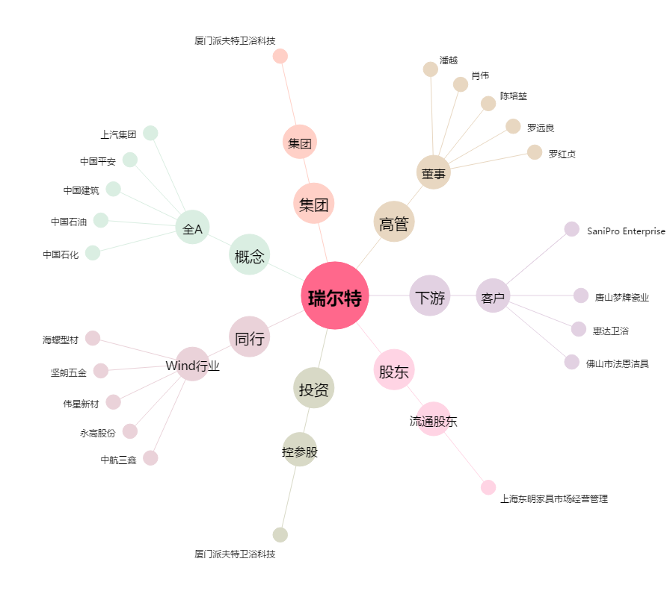
瑞尔特[002790.SZ] - 关系概览图

